2023_07_data
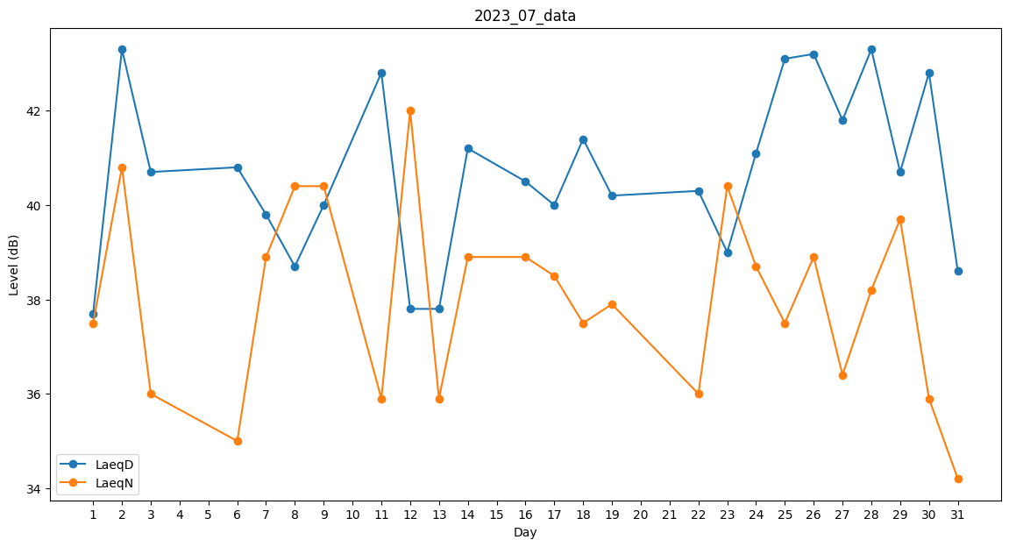
Day | LaeqD | LaeqN
1 | 37.7 | 37.5
2 | 43.3 | 40.8
3 | 40.7 | 36
4 | 42 | 0
5 | 0 | 36
6 | 40.8 | 35
7 | 39.8 | 38.9
8 | 38.7 | 40.4
9 | 40 | 40.4
10 | 40.6 | 0
11 | 42.8 | 35.9
12 | 37.8 | 42
13 | 37.8 | 35.9
14 | 41.2 | 38.9
15 | 0 | 0
16 | 40.5 | 38.9
17 | 40 | 38.5
18 | 41.4 | 37.5
19 | 40.2 | 37.9
20 | 40.8 | 0
21 | 42 | 0
22 | 40.3 | 36
23 | 39 | 40.4
24 | 41.1 | 38.7
25 | 43.1 | 37.5
26 | 43.2 | 38.9
27 | 41.8 | 36.4
28 | 43.3 | 38.2
29 | 40.7 | 39.7
30 | 42.8 | 35.9
31 | 38.6 | 34.2

